委任状_注記
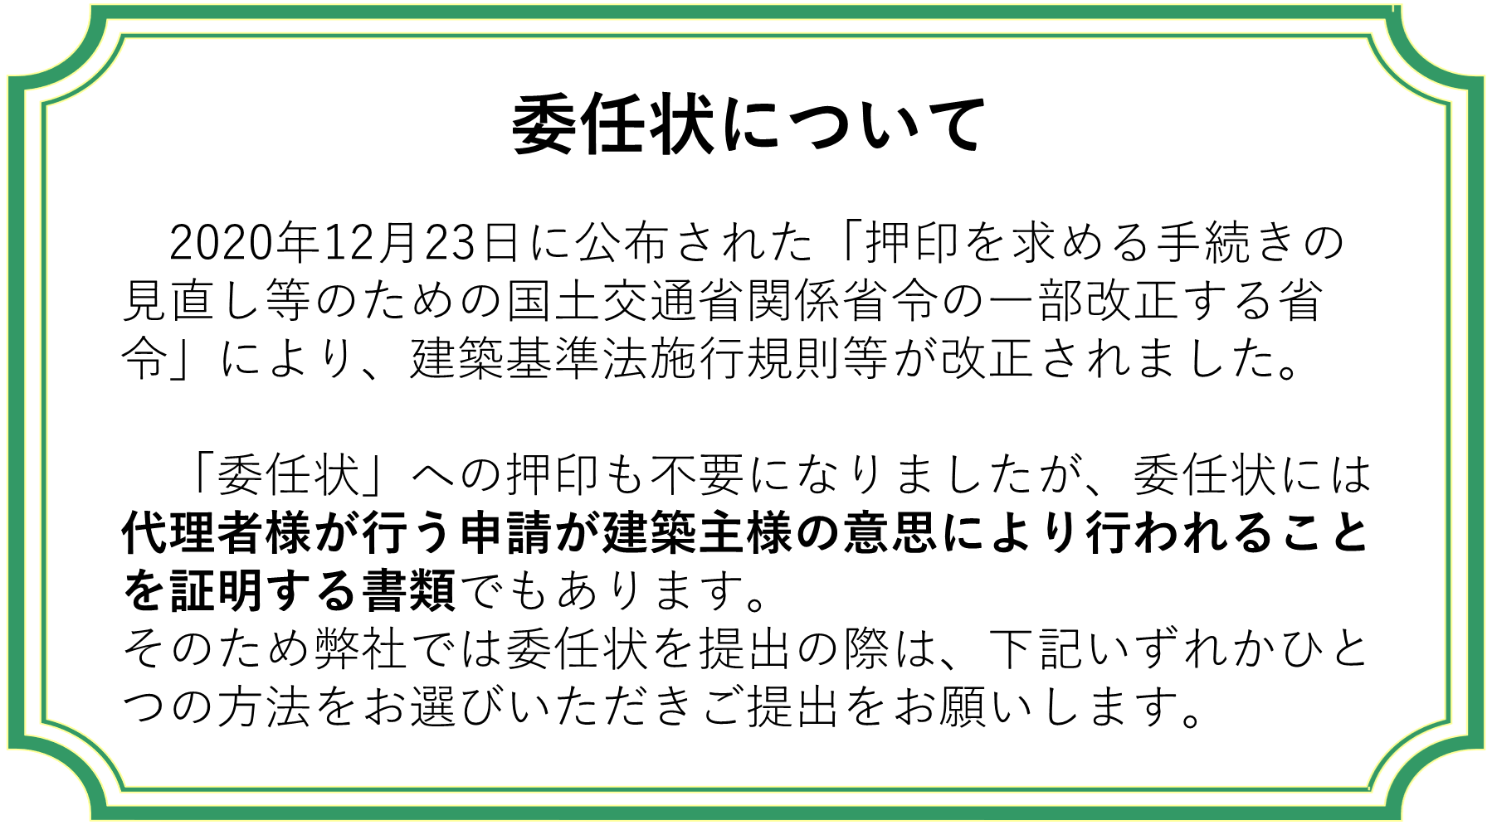

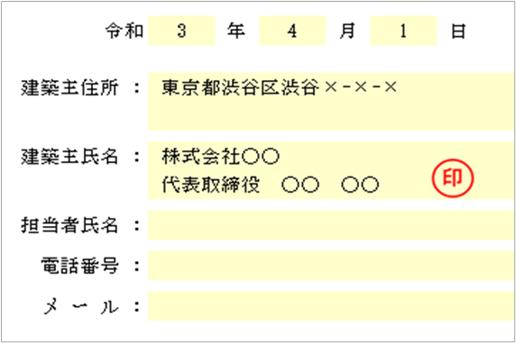
①建築主様の押印のある委任状
・住所、氏名をご記載ください。
（この場合、担当者氏名、電話番号、メールアドレスは不要です。）
・氏名横の空いている欄へ押印ください。
・本受付時に委任状原本を添付してください。
電子申請、オンライン申請の場合は押印後にスキャンした
PDFファイルをお送りください。

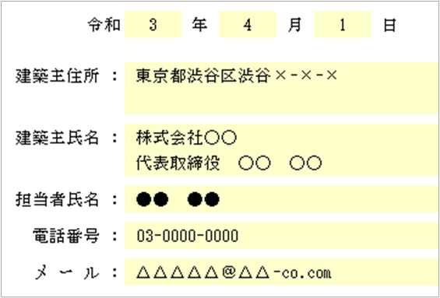
②建築主様の連絡先の記載がある委任状（押印不要）
・住所、氏名、電話番号、メールアドレスをご記載ください。
・建築主様が法人の場合、建築主様と同一法人の担当者様氏名、
電話番号、メールアドレスをあわせてご記載ください。
・代理者様への申請委任の有無の確認の為、弊社との取引状況
により建築主様(担当者様)へご連絡させていただく場合がござ
います。
・本受付時に委任状原本を添付してください。
電子申請、オンライン申請の場合は PDFファイルをお送りください。

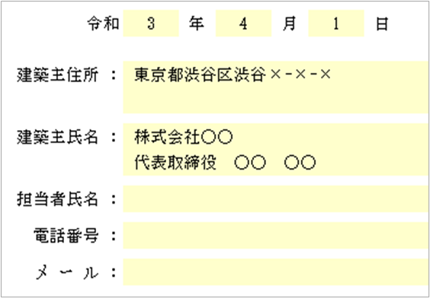
③委任状（押印不要）＋建築主様の申請意思を確認できる書類の写し
(「☑チェックマークをつけた業務に関する手続きの代理」という文言が確認できる書類）
・住所、氏名をご記載ください。
(この場合、担当者氏名、電話番号、メールアドレスは不要です。)
・本受付時に委任状原本を添付してください。
電子申請、オンライン申請の場合はPDFファイルをお送り
ください。
委任状原本に付属して建築主様の申請意思を確認できる書類
の写しまたはスキャンしたPDFファイルをお送りください。

